상품제안서
20inch 라이닝 손잡이 캐리어 | 상품코드: F18129

 |  |  |  |  |  |  | 02-412-0044 | www.easy1.co.kr
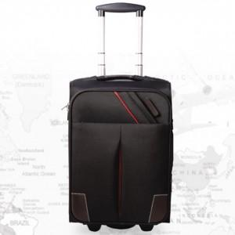

【상세/제작정보】 | <p>*인쇄 별도문의 바랍니다*</p>

【인쇄/포장옵션】 | / 포장불가능

【공급단가】 | 수량 | 20~ | 50~ | 100~ | 300~ | 500~
*VAT별도 | 단가 | 47,250원 | 45,500원 | 43,750원 | 42,000원 | 40,950원

【상품 URL】 | http://www.easy1.co.kr/src/goods_detail.php?gdno=18129

